Blad1
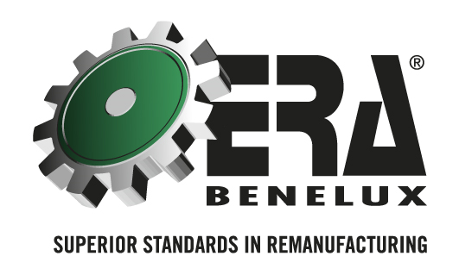 | Demande de retour vieille matière

En remplissant correctement les champs blancs obligatoires, le traitement de votre demande sera facilité.
Date
Client
Nom : |  | Numéro client:
Adresse :
Ville :
Contact :
Tél. :
Email :
Votre référence
Numéro d'article ERA |  |  | Nombre

Veuillez envoyer ce formulaire dûment rempli par courriel à logistics@erabenelux.be. Après vérification de la demande, vous recevrez un document RMA avec lequel vous pouvez renvoyer les pièces. Important ! Imprimez ce formulaire et ajoutez-le aux pièces dans le carton. Imprimez également le document RMA et attachez-le bien visible à l'emballage.

